1. Yêu cầu thiết kế
Yêu cầu chi tiết
1. Hình ảnh/ sơ đồ thiết kế trang
2. Điền chi tiết bảng yêu cầu:
- Màu sắc trên bảng để phân biệt các đối tượng chính với nhau
- Cột đối tượng nêu title đối tượng chính và các thành phần liên quan (ghi chính xác như hoa hay thường)
- Cột chi tiết title: Font chữ, màu sắc (mã màu trừ trắng, đen),kích thước
- Cột chi tiết data: Font data, màu sắc (mã màu trừ trắng, đen), kích thước, màu data.
- Cột background: Màu background chung – mã màu (nếu có yêu cầu cụ thể thì ghi thêm)
- Cột công thức tính: ghi rõ về tên (name metric, title) và phép tính cụ thể.
- Cột ghi chú: các yêu cầu cụ thể kèm theo, bổ sung
***Căn bản là làm theo như hình ảnh thiết kế, trên đây là một số chi tiết để hỗ trợ.
YÊU CẦU THIẾT KẾ TRANG FANPAGE TRÊN NỀN TẢNG POWER BI
Filter: by Month and Year
TITLE DATA |  |  | METRICS |  |  |  |  |  | Ghi chú
Title Name | Design Description | Background | Metric Name | Metric Title | Values for Period | Metric Formula | Design Description | Background
KẾT QUẢ TỔNG QUAN | Calibri (Bold) | Trắng | 18 | #115097 (Xanh)
TOTAL PAGE LIKES | - Dạng icon - Box Title: #115097 (Xanh) - Tên title: Calibri (Bold) | Trắng | 12 | Trắng | page_fans | Lifetime Total Likes | x | Giá trị của ngày cuối cùng trong 1 Tháng hoặc 1 Năm. | Calibri (Bold) | #115097 (Xanh) | 15 | Trắng
TOTAL UNIQUE REACH |  |  | page_impressions_unique | 28 Days Total Reach | 28 days (month) | Giá trị của ngày cuối cùng trong Tháng - tương ứng với giá trị Unique Reach của toàn bộ 1 tháng đó |  |  | Thiếu công thức ER
TOTAL ENGAGED USERS |  |  | page_engaged_users | 28 Days Page Engaged Users | 28 days (month) | Giá trị của ngày cuối cùng trong Tháng - tương ứng với giá trị Unique Users của toàn bộ 1 tháng đó
ENGAGED USER RATE (EUR) |  |  | x | x | 28 days (month) | (D8/D7)*100%
TOTAL ENGAGEMENTS |  |  | page_consumptions | Daily Page Consumptions | daily | SUM(D10,D11)
 |  |  | page_post_engagements | Daily Post Engagements | daily
ENGAGEMENT RATE(ER) |  |  |  |  |  | SUM (giá trị ngày đầu tiên của tháng hoặc năm; giá trị ngày cuối cùng của tháng hoặc năm)
TOTAL VIDEO VIEWS |  |  | page_video_views | Daily Total Video Views | daily | (D12/D7)*100%
VIDEO VIEW RATE (VR) |  |  | x | x
THÀNH VIÊN FANPAGE | Calibri (Bold) | Trắng | 18 | #115097 (Xanh) |  |  |  | Giá trị của ngày cuối cùng trong 1 Tháng hoặc 1 Năm.
TOTAL PAGE LIKES | - Dạng icon - Box Title: #115097 (Xanh) - Tên title: Calibri (Bold) | Trắng | 12 | Trắng | page_fans | Lifetime Total Likes | x | SUM (giá trị ngày đầu tiên của tháng hoặc năm; giá trị ngày cuối cùng của tháng hoặc năm) | Calibri (Bold) | #115097 (Xanh) | 15 | Trắng
NEW LIKES |  |  | page_fan_adds_unique | Daily New Likes | daily | x |  |  | Lấy 2 giá trị thời gian: - SUM: trình bày phần tổng quan - Daily data: Vẽ biểu đồ đường - tách theo ngày
UNLIKES |  |  | page_fan_removes_unique | Daily Unlikes | daily | Giá trị của ngày cuối cùng trong 1 Tháng hoặc 1 Năm. |  |  | Daily data: Vẽ biểu đồ đường - tách theo ngày
ĐỘ TUỔI & GIỚI TÍNH |  |  | page_fans_gender_age | Lifetime Likes by Gender and Age | x |  |  |  | - Metric report mẫu đính kèm ở sheet 4 - Trình bày biểu đồ cột (mẫu 2)
LƯỢT TIẾP CẬN TRÊN FANPAGE | Calibri (Bold) | Trắng | 18 | #115097 (Xanh) |  |  |  | SUM (giá trị ngày đầu tiên của tháng hoặc năm; giá trị ngày cuối cùng của tháng hoặc năm)
TOTAL REACH | - Dạng icon - Box Title: #115097 (Xanh) - Tên title: Calibri (Bold) | Trắng | 12 | Trắng | page_impressions_unique | Daily Total Reach | daily | SUM (giá trị ngày đầu tiên của tháng hoặc năm; giá trị ngày cuối cùng của tháng hoặc năm) | Calibri (Bold) | #115097 (Xanh) | 15 | Trắng | Daily data: Vẽ biểu đồ đường - tách theo ngày
PAID REACH |  |  | page_impressions_paid_unique | Daily Paid Reach | daily
LƯỢNG TƯƠNG TÁC FANPAGE | Calibri (Bold) | Trắng | 18 | #115097 (Xanh) |  |  |  | SUM(D23,D24)
TOTAL ENGAGEMENTS | - Dạng icon - Box Title: #115097 (Xanh) - Tên title: Calibri (Bold) | Trắng | 12 | Trắng | page_consumptions | Daily Page Consumptions | daily |  | Calibri (Bold) | #115097 (Xanh) | 15 | Trắng
 |  |  | page_post_engagements | Daily Post Engagements | daily | SUM (giá trị ngày đầu tiên của tháng hoặc năm; giá trị ngày cuối cùng của tháng hoặc năm)
REACTIONS | Tên title Calibri (Bold) | #115097 (Xanh) | 12 |  | post_activity_by_action_type | Likes | x | SUM (giá trị ngày đầu tiên của tháng hoặc năm; giá trị ngày cuối cùng của tháng hoặc năm) | Calibri (Bold) | Đen | 12 |  | REPORT BY POST Metric report mẫu đính kèm ở sheet 5
COMMENTS |  |  |  | Comments |  | SUM (giá trị ngày đầu tiên của tháng hoặc năm; giá trị ngày cuối cùng của tháng hoặc năm)
SHARES |  |  |  | Shares |  | SUM (giá trị ngày đầu tiên của tháng hoặc năm; giá trị ngày cuối cùng của tháng hoặc năm)
LINK CLICKS |  |  |  | Link clicks | x | SUM (giá trị ngày đầu tiên của tháng hoặc năm; giá trị ngày cuối cùng của tháng hoặc năm) |  |  | REPORT BY POST Metric report mẫu đính kèm ở sheet 6
OTHER CLICKS |  |  |  | Other clicks |  | SUM (giá trị ngày đầu tiên của tháng hoặc năm; giá trị ngày cuối cùng của tháng hoặc năm)
CLICK TO PLAY VIDEO |  |  |  | Click to play video |  | SUM (giá trị ngày đầu tiên của tháng hoặc năm; giá trị ngày cuối cùng của tháng hoặc năm)
PHOTO VIEWS |  |  |  | Photo views |  | SUM (giá trị ngày đầu tiên của tháng hoặc năm; giá trị ngày cuối cùng của tháng hoặc năm)

2. Layout tổng quan
 LOGOSNP |  | KẾT QUẢ HOẠT ĐỘNG FANPAGE SAIGON NEWPORT CORPORATION

KẾT QUẢ TỔNG QUAN |  |  | THÀNH VIÊN FANPAGE
Total Page Likes | 123 | +/-% | Total Likes 12345 +/-% | New Likes 12345 +/-% | Độ tuổi & Giới tính
Total Unique Reach | 456 | +/-% | Biểu đồ đường (theo ngày) -----newlike; ---unlike |  | Biểu đồ cột trên dưới kết hợp thông tin độ tuổi và giới tính
Total Engaged Users | 789 | +/-%
Engaged Users Rate (EUR) | xx.y% | +/-%
Total Engagements | 1011 | +/-%
Engagement Rate (ER) | xx.y% | +/-%
Total Video Views | 1213 | +/-%
Video view Rate (VR) | xx.y% | +/-%

LƯỢT TIẾP CẬN TRÊN FANPAGE |  |  |  | LƯỢNG TƯƠNG TÁC FANPAGE

Total reach 4231 | Biểu đồ đường -----organic reach; --paid reach |  |  | Total Engagements xxx +/-% | Biểu đồ cột theo thời gian. Mỗi cột chia theo tỉ lệ của từng metrics của Engagements

Paid reach 0 |  |  |  | ---Reactions--- Comments---Shares---Photo views--- Link clicks---Other clicks---Click to play video

Mẫu 1 |  |  |  |  |  | Mẫu 2

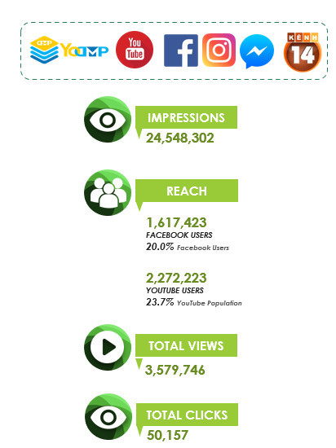
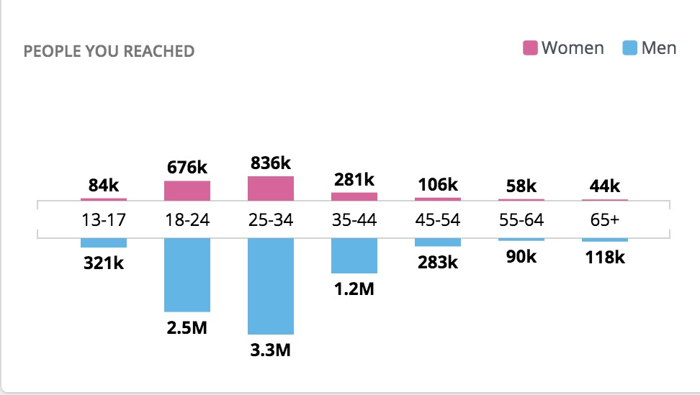

 |  |  |  |  |  | Mẫu 3

